状態評価の参考表
状態評価の参考表
状態番号 | 参考写真 | 基準
状態５ | 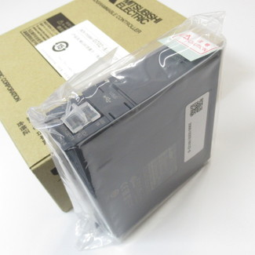 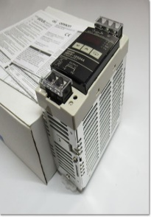 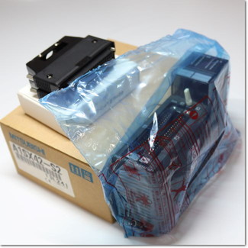 | ・完全未使用、箱あり、内袋未開封（付属品・取説あり） ・完全未使用でもともと内袋なし（付属品・取説あり） ※修理完了後の未使用品は状態3以下になります。
箱あり・未開封・未使用
状態４ | 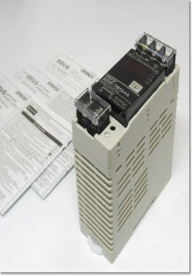 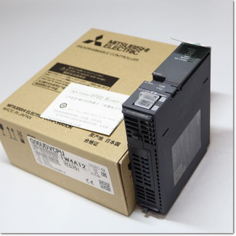 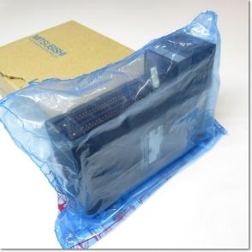 | ・箱あり、内袋開封済み（付属品・取説あり） ・箱あり、本体未使用（付属品or取説なし） ・箱なし、本体未使用（付属品・取説あり） ※本体未使用品だが、箱に大きな汚れやダメージがあり箱の機能を果たしていないもの。 ※原則本体のみ（裸状態）は不可ですが、稼働時間など客観的に証明できる要素がある場合は例外。
箱あり開封済み・未使用
状態３ | 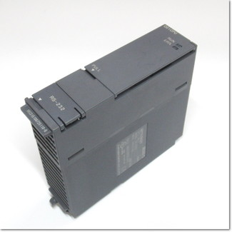 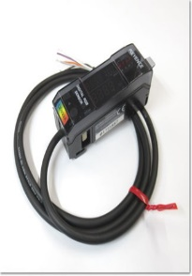 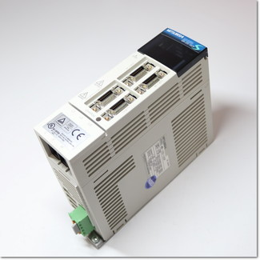 | ・良品中古 ・状態は良いが、使用感あり ・スリキズあり、汚れなし ・本体のみ（裸状態）で未使用 ※箱と本体のロット番号が違う場合は、交換品の可能性が高いため状態3になります。 ※修理完了後の未使用品は状態3以下になります。
短期間～2年程度使用
状態２ | 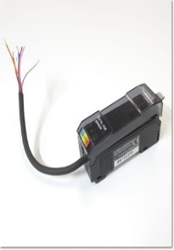 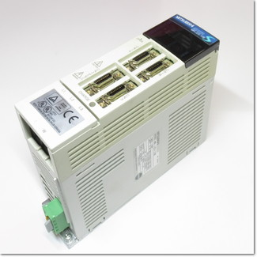 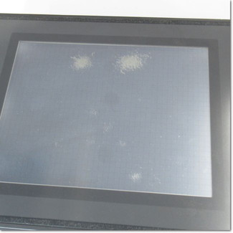 | ・色落ち、変色、日焼けあり ・経年劣化、キズあり
3～5年程度使用
状態１ | 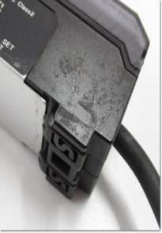 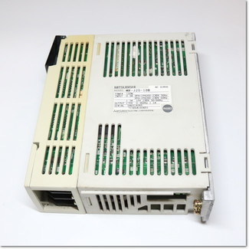 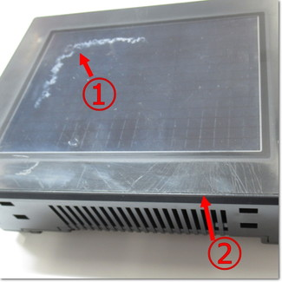 | ・かなりの色落ち、変色、日焼けあり ・かなりの経年劣化 ・かなりのキズあり、落ちない汚れあり
6年以上使用
ジャンク |  | ・故障、劣化品 ・バッテリ切れ、もしくは残量不明 ・使用に関わる致命的な破損 ・重要な付属品なし ※査定額はおつけできませんが、0円で引き取りは可能です。

